Índice
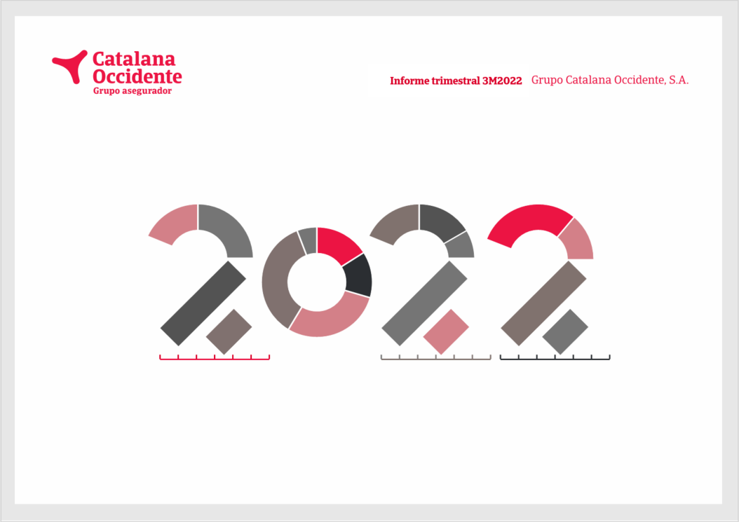
Índice

Nota de prensa
Principales magnitudes
Información financiera
 | Cuenta de resultados
 | Resultado negocio
 | Negocio tradicional
 | Multirriesgos
 | Automóviles
 | Diversos
 | Vida
 | Seguro de crédito
 | TPE
 | Gastos
 | Resultado financiero
 | Resultado no ordinario
 | Balance de situación
 | Inversiones

TPE
Índice

 | (cifras en millones de euros)
 | Cúmulo de riesgo (TPE) | 2018 | 2019 | 2020 | 2021 | 3M 2022 | % Var. 21-22 | % total
 | España y Portugal | 99,453 | 98,739 | 79,231 | 86,970 | 89,658 | 3.1% | 11.8%
 | Alemania | 90,599 | 93,024 | 93,568 | 108,235 | 112,329 | 3.8% | 14.8%
 | Australia y Asia | 92,222 | 95,595 | 84,153 | 101,050 | 107,298 | 6.2% | 14.2%
 | América | 75,773 | 81,269 | 71,765 | 94,039 | 103,132 | 9.7% | 13.6%
 | Europa del Este | 63,935 | 68,595 | 64,630 | 77,682 | 78,098 | 0.5% | 10.3%
 | Reino Unido | 44,989 | 51,019 | 46,339 | 56,511 | 58,790 | 4.0% | 7.8%
 | Francia | 51,866 | 48,407 | 45,239 | 50,601 | 53,123 | 5.0% | 7.0%
 | Italia | 44,263 | 43,661 | 42,001 | 50,352 | 51,828 | 2.9% | 6.8%
 | Países Nórdicos y Bálticos | 30,525 | 31,748 | 30,779 | 35,311 | 37,275 | 5.6% | 4.9%
 | Países Bajos | 29,650 | 30,392 | 29,875 | 33,204 | 34,222 | 3.1% | 4.5%
 | Bélgica y Luxemburgo | 17,285 | 17,444 | 16,959 | 19,155 | 19,851 | 3.6% | 2.6%
 | Resto del mundo | 12,842 | 12,627 | 10,011 | 11,934 | 12,658 | 6.1% | 1.7%
 | Total | 653,404 | 672,520 | 614,549 | 725,043 | 758,261 | 4.6% | 100.0%

 | (cifras en millones de euros)
 | Sector industrial | 2018 | 2019 | 2020 | 2021 | 3M 2022 | % Var. 21-22 | % s/ total
 | Electrónica | 77,433 | 82,858 | 73,189 | 90,137 | 93,330 | 3.5% | 12.3%
 | Productos químicos | 86,479 | 87,466 | 82,804 | 99,390 | 103,724 | 4.4% | 13.7%
 | De consumo duraderos | 69,881 | 73,145 | 69,071 | 81,697 | 83,309 | 2.0% | 11.0%
 | Metales | 68,424 | 72,285 | 61,597 | 78,757 | 83,742 | 6.3% | 11.0%
 | Comida | 63,001 | 64,587 | 63,860 | 71,101 | 73,035 | 2.7% | 9.6%
 | Transporte | 60,461 | 61,128 | 53,098 | 61,673 | 66,111 | 7.2% | 8.7%
 | Construcción | 49,773 | 51,495 | 47,072 | 53,451 | 56,312 | 5.4% | 7.4%
 | Máquinas | 39,972 | 41,225 | 39,635 | 46,328 | 48,989 | 5.7% | 6.5%
 | Agricultura | 33,876 | 33,954 | 29,845 | 34,441 | 35,940 | 4.4% | 4.7%
 | Materiales de Construcción | 28,359 | 29,389 | 29,345 | 34,801 | 37,125 | 6.7% | 4.9%
 | Servicios | 27,837 | 27,109 | 23,346 | 25,211 | 26,114 | 3.6% | 3.4%
 | Textiles | 20,324 | 19,660 | 15,404 | 16,987 | 17,737 | 4.4% | 2.3%
 | Papel | 14,525 | 15,065 | 13,151 | 15,572 | 16,442 | 5.6% | 2.2%
 | Finanzas | 13,058 | 13,156 | 13,131 | 15,497 | 16,350 | 5.5% | 2.2%
 | Total | 653,404 | 672,520 | 614,549 | 725,043 | 758,261 | 4.6% | 100.0%

+9,2%

